homework1
 | 学生 |  |  |  |  |  |  |  | 课程 |  |  |  |  |  | 老师
 | id | 姓名 | 学号 | 年龄 | 性别 | 籍贯 |  | id | 课程名 | 课程号 | 学分 | tid |  | id | 教师名 | 教师号 | 年龄 | 职称
类型 | int | varchar(32) | varchar(32) | tinny int | char(1) | varchar(32) |  | int | varchar(64) | varchar(32) | tinny int | int |  | int | varchar(32) | varchar(32) | tinny int | varchar(32)
约束 | primar key | not null | not null | unsigned |  |  |  | primar key | not null | not null |  | unique |  | primar key | not null | not null | unsigned
 | auto_increment |  |  | not null |  |  |  | auto_increment |  |  |  |  |  | auto_increment |  |  | not null
 | 1 | 姚明 |  |  |  |  |  | 1 | 语文 |  |  | 1 |  | 1
 | 2 | 刘翔 |  |  |  |  |  | 2 | 数学 |  |  | 2 |  | 2
 | 3 | 李娜 |  |  |  |  |  | 3 | 英语 |  |  | 3 |  | 3
 | 4 | 林丹 |  |  |  |  |  | 4 | 体育 |  |  | 4 |  | 4
 | 一 |  |  |  |  |  |  |  | 一 |  |  | constraint teacher_fk foreign key(tid) references teacher(id)
 |  |  |  |  | 建立关表 |  |  | 关系衍生属性
 |  |  |  |  | id | 学生(stu_id) | 课程(course_id) | 成绩
 |  |  |  |  | int | int | int | tinny int
 |  |  |  |  | primar key | not null | not null | not null
 |  |  |  |  | auto_increment
 |  |  |  |  | 1 | 1 | 2 | 3
 |  |  |  |  | 2 | 1 | 4 | 2
 |  |  |  | 从表 | 3 | 2 | 1 | 4
 |  |  |  |  | 4 | 2 | 3
 |  |  |  |  | 5 | 3 | 1
 |  |  |  |  | 6 | 3 | 2
 |  |  |  |  |  | 多 | 多
 |  |  |  |  | constraint student_fk foreign key(sid) references student(id)
 |  |  |  |  | constraint course_fk foreign key(cid) references course(id)

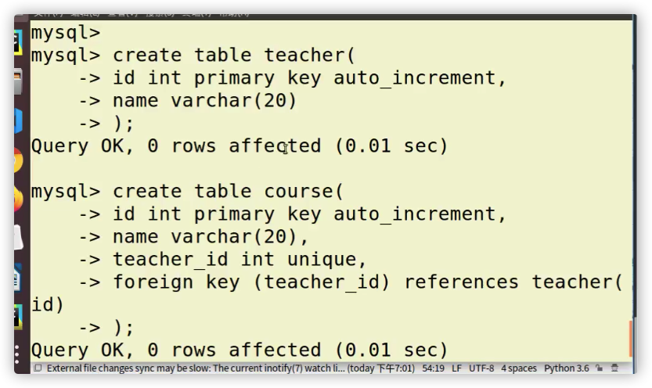

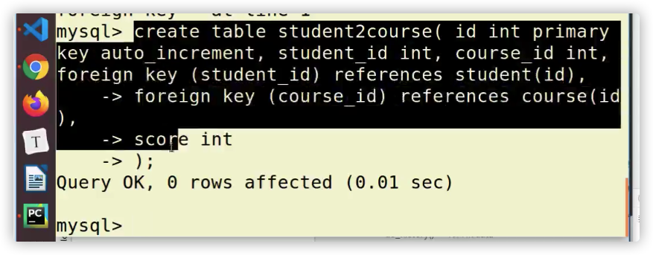

 |  |  | 多对多

 |  |  |  |  |  |  |  |  |  |  |  |  | 一对一

